상품제안서
L홀더화일 | 상품코드: S04452

 |  |  |  |  |  |  | 02-713-8555 | www.synergygift.co.kr
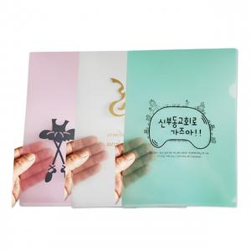

【상세/제작정보】 | <p><span style="font-size: 18.6667px;">※주문단위는 1,000개 단위 입니다 500개 제작 불가능!</span></p><p><span style="font-size: 14pt;"></span></p>

【인쇄/포장옵션】 | 실크, 금박, 은박, 유료옵션박 / 포장불가능

【공급단가】 | 수량 | 1,000~ | 3,000~ | 5,000~ | 10,000~ | 30,000~
*VAT별도 | 반투명 | 260원 | 230원 | 210원 | 200원 | 180원
 | 고투명 | 270원 | 240원 | 220원 | 210원 | 190원
 | 색상홀더 | 270원 | 240원 | 220원 | 210원 | 190원

【상품 URL】 | https://www.synergygift.co.kr:443/src/goods_detail.php?gdno=18208

